3801-硫酸1系巡視日誌(直)
Tag NO | 項目 | 管理值 | 單位
SA1FI0122A | 製品TANK A CAP流量 | 5~10 | Nm3/h
SA1FI0122B | 製品TANK B CAP流量 | 5~10 | Nm3/h
SA1PG0121 | 製品Pump吐出壓 | <5.5 | kg/cm2
SA1FI0141 | 中間TANK B CAP流量 | >3 | Nm3/h
SA1PG0113 | 循環酸Pump吐出壓 | 4.0~6.5 | kg/cm2
SA1PA0163 | SO3 Pump吐出壓 | <3.0 | kg/cm2
SA1PG0111 | Purge Pump吐出壓 | 3.5~5.5 | kg/cm2
SA1SHOPG | 濃硫酸 Pump吐出壓 | 2.5~5 | kg/cm2
SA1FI0111 | Purge槽冷卻水量 | <6.0 | m3/h
SA1LG | NaOH TANK液位 | >20 | L
SA1AIROPG | 除濕機AIR壓力 | >5.5 | kg/cm2
SA1AIREVPPGOX | 除濕機露點 | <10 | ℃
SA1COMAOPG | COMP吐出空氣壓力 | 5.5~7.5 | kg/cm2
SA1COMAOTG | COMP吐出空氣溫度 |  | ℃
SA1COMPOPTIME | COMP運轉累計時數 |  | hr
SA1PG0165 | COMP TANK壓力 | <7.5 | kg/cm2
SA1PG0168 | CAP壓力 | 2~3 | kg/cm2
SA1PG0167 | 計裝CAP壓力 | 4~5 | kg/cm2
SA1PG2166INDIOX | 計裝CAP Filter檢知窗-紅色是否消失 | =O | O X
SA1PG2167INDIOX | 計裝CAP Filter檢知窗-紅色是否消失 | =O | O X
SA1WATEREXCHINTG | 溫水熱交入口溫度 | <37 | ℃
SA1WATEREXCHOTG | 溫水熱交出口溫度 | <38 | ℃
SA1TG0151 | 吸收塔COOLER出口水溫 | 40~75 | ℃
SA1TG0121 | 製品COOLER出口水溫 | 10~50 | ℃
SA1ABSORPG | 吸收塔排氣壓力 |  | mmH2O
SA1SO3DRAINOX | SO3 DRAIN狀態 | =O | O X
SA1ELETROTEMPOX | 電汽保溫狀態 | =O | O X
SA1SHHEATEXCHPG | 濃硫酸熱交蒸氣壓 | <2.5 | kg/cm2
SA1FI0151 | 吸收塔COOLER水量 | <30 | m3/h
SA1FI0121 | 製品COOLER水量 | <3.0 | m3/h
SA1GLASSINDIOX | GLASS機器分散狀態 | =O | O X
SA1SO2INDIOX | SO2除害塔分散狀態 | =O | O X
SA1FI0161 | SO2除害塔水量 |  | L/h
SA1SO2CIRFG | SO2除害塔循環流量 | 10~60 | L/min
SA1PHI0113 | SO2除害塔PH | 6~9
SA1SO2OTG | SO2除害塔除霧層出口溫度 | 20~35 | ℃
SA1SO3FLOWINDIOX | SO3流動狀態 | =O | O X
SA1PG0124 | 脫SO2 Filter壓差 | <1 | kg/cm2
SA1PG0123 | 往脫SO2送壓力 | <0.8 | kg/cm2
SA1AA0151 | GAS檢知器流量 |  | Nm3/h
SA1AA0151 | GAS檢知器流量 |  | Nm3/h
SA1TG0141 | 冷水塔回流溫度 | <55 | ℃
SA1PDI0141 | 冷水塔STRAINER壓差(ΔP) |  | mmH2O
SA1FI0142 | 冷水塔供給水水量 | <2.0 | m3/h
SA1CHEMLG | 加藥TANK液位 |  |  | 巡檢表單： 3801-硫酸1系巡視日誌(直)
SA1CHEMPG | 加藥PUMP刻度
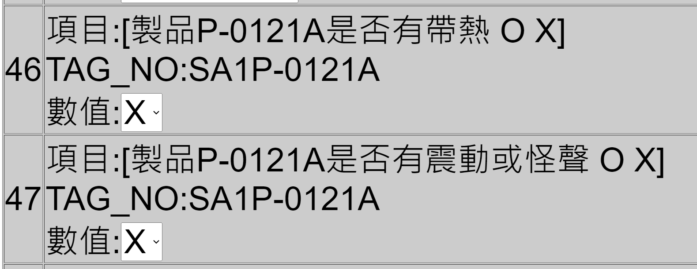
SA1P-0121AH | 製品P-0121A是否有帶熱 | =X | O X
SA1P-0121AV | 製品P-0121A是否有震動或怪聲 | =X | O X
SA1P-0121BH | 製品P-0121B是否有帶熱 | =X | O X
SA1P-0121BV | 製品P-0121B是否有震動或怪聲 | =X | O X
SA1P-0113AH | 循環酸P-0113A是否有帶熱 | =X | O X
SA1P-0113AV | 循環酸P-0113A是否有震動或怪聲 | =X | O X
SA1P-0113BH | 循環酸P-0113B是否有帶熱 | =X | O X
SA1P-0113BV | 循環酸P-0113B是否有震動或怪聲 | =X | O X
SA1P-0111H | PurgeP-0111是否有帶熱 | =X | O X
SA1P-0111V | PurgeP-0111是否有震動或怪聲 | =X | O X
SA1P-0141H | 冷水P-0141是否有帶熱 | =X | O X
SA1P-0141V | 冷水P-0141是否有震動或怪聲 | =X | O X
SA1NO1SO3TUBE | 1FL的蒸氣卻水器的動作狀態 NO.1S03管線保溫1 | =O | O X
SA1NO2SO3TUBE | 1FL的蒸氣卻水器的動作狀態 NO.2S03管線保溫2 | =O | O X
SA1NO3SO3TANK | 1FL的蒸氣卻水器的動作狀態 NO.3S03 Tank保溫 | =O | O X
SA1NO4SO3HEATEXCHANGE | 1FL的蒸氣卻水器的動作狀態 NO.4S03濃硫酸加熱卻水器 | =O | O X
 | 巡檢人員
 | 主任簽核
 | 主任備註
 | 主管簽核
 | 主管備註
 | 巡檢人員
 | 主任簽核
 | 主任備註
 | 主管簽核
 | 主管備註

